Sheet1
Марка | Наименование | Артикул | Фото | Закупка, цена | Доступные размеры | Ссылка на сайт
Mannon | polinn черно-зеленый | Pl000030AW1 (polinn) | 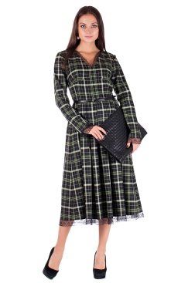 | 3550 | ткань в малом остатке | http://mannon.ru/index.php?route=product/product&path=68&product_id=333
Mannon | Kolly черный | PL000019-1AW1(kolly) black | 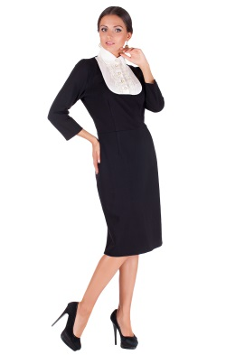 | 3550 | 44-58 | http://mannon.ru/index.php?route=product/product&path=68&product_id=314
Mannon | комплект с юбкой sebill черно-серый | KU000011AW1 (sebill) black-grey | 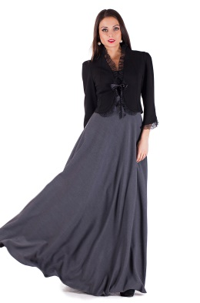 | 4550 | 42-52 | http://mannon.ru/index.php?route=product/product&path=68&product_id=412
Mannon | flora кремовое | Pl000002-1SS1 (flora) cream | 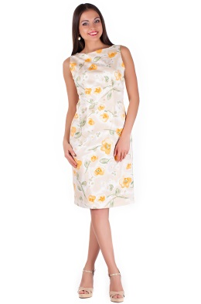 | 1990 | 54 1 ед. | http://mannon.ru/index.php?route=product/product&path=72&product_id=119
Mannon | lorena бирюзовый | Pl000056AW1 (lorena) turquoise | 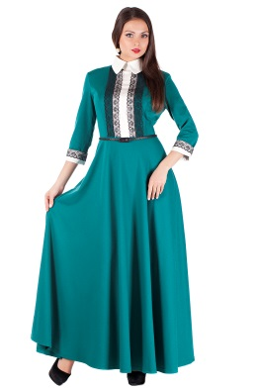 | 3950 | нет, если только отшивать из других расцветок | http://mannon.ru/index.php?route=product/product&path=68&product_id=439
Mannon | nоra синий | Pl0000011AW1(nоra) | 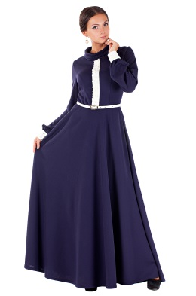 | 2760 | нет, если только отшивать из других расцветок | http://mannon.ru/index.php?route=product/product&path=68&product_id=264 | 20350
Mannon | gella черно-синий | Pl000048AW1 (gella) blue |  | 3450 | 44-52 | http://mannon.ru/index.php?route=product/product&path=68&product_id=384
Mannon | gella черно-белый | Pl000048AW1 (gella) white | 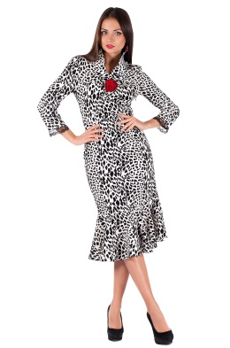 | 3450 | 46.48 | http://mannon.ru/index.php?route=product/product&path=68&product_id=386
Mannon | Комплект с юбкой | KU000009AW1 (GESS) | 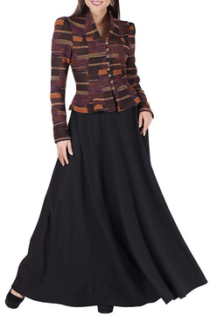 | 3,550 | нет, есть другой цвет | http://mannon.ru/index.php?route=product/product&path=68&product_id=559
Mannon | Юбка | U000004AW1 (KUKY) КОФЕЙНЫЙ | 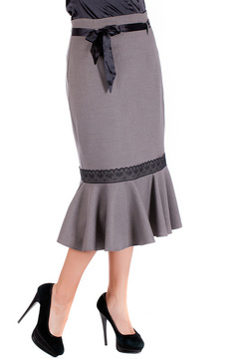 | 2,500 | 48р. 2 ед. | http://mannon.ru/index.php?route=product/product&path=68&product_id=406
Mannon | Жакет с платьем | ZP000007AW1 (SOFFI) ЧЕРНО-СИНИЙ | 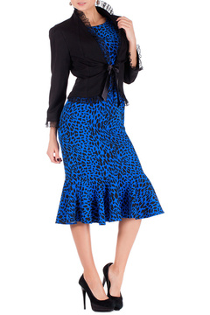 | 4,150 | 44-54 | http://mannon.ru/index.php?route=product/product&path=68&product_id=399
SONETT | Платье | PL000064AW1 (ALISSA) ГОРЬКИЙ ШОКОЛАД | 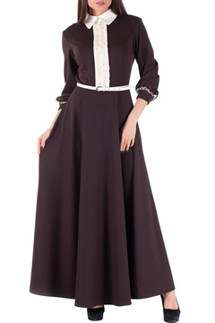 | 3550 | 44-52 | http://shop-sonett.ru/robes-h/alissa_chocolat-amer_1
Mannon | платье riche сине-рыжий | Pl000031AW1 (riche) blue-redsun | 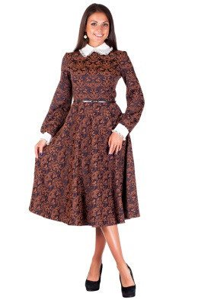 | 3750 | 44-52 | http://mannon.ru/index.php?route=product/product&path=68&product_id=586
Mannon | комплект с юбкой rubi черно-синий | KU000016AW1 (rubi) black-blue | 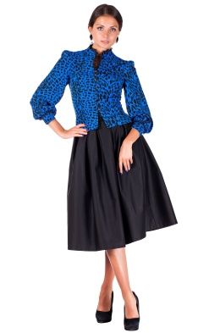 | 4950 | 42-54 | http://mannon.ru/index.php?route=product/product&path=72&product_id=605
Mannon | комплект с юбкой isabelle серо-черный | KU000003AW1 (isabelle) | 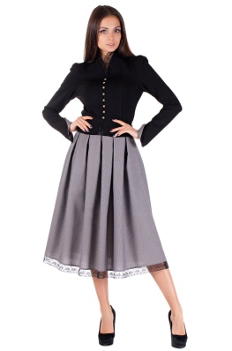 | 4350 | 46-50 | http://mannon.ru/index.php?route=product/product&path=68&product_id=370

